Sheet1
Modèle de chronologie pour Excel

Nom de la tâche | Début | Fin | Durée (jours)

manger | 2015-01-16 | 2015-01-21 | 5
dormir | 2015-01-22 | 2015-01-23 | 1
Tâche 3 | 2015-01-22 | 2015-01-28 | 6
Tâche 4 | 2015-01-27 | 2015-01-29 | 2
Tâche 5 | 2015-01-28 | 2014-02-04 | 7
Tâche 6 | 2015-02-05 | 2015-02-09 | 4
Tâche 7 | 2015-01-28 | 2015-02-05 | 8
Tâche 8 | 2015-02-04 | 2015-02-06 | 2
Tâche 9 | 2015-02-07 | 2015-02-10 | 3
Tâche 10 | 2015-02-09 | 2015-02-12 | 3
Tâche 11 | 2015-02-11 | 2015-02-14 | 3
Tâche 12 | 2015-02-15 | 2015-02-17 | 2

 |  |  | Ou, Cliquez ici pour créer votre chronologie dans Smartsheet
 |  |  |  | Créez un diagramme de Gantt dans Smartsheet

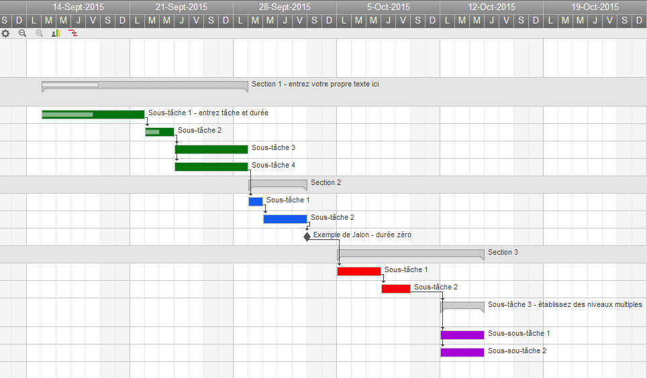
 | ` |  |  |  | Track Your Project with This Interactive Gantt Chart

 |  |  |  |  | ✓ Instant Sign Up

 |  |  |  |  | ✓ No Credit Card Required
 |  |  |  |  | ✓ Nothing to Install

